1. Lineal
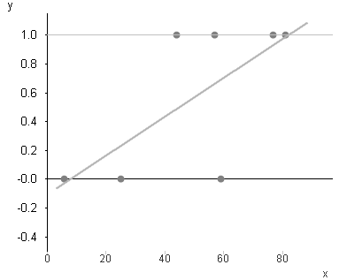
Regresion Lineal
regresion lineal para predecir y={0,1)
NO FUNCIONA
Datos
y | x
0 | 25
1 | 54
1 | 67
0 | 6
1 | 77
0 | 49
1 | 81

Probabilidad negativa, y debe ser entre 0 y 1
Probabilidad mayor a 1, y debe ser entre 0 y 1

1.1
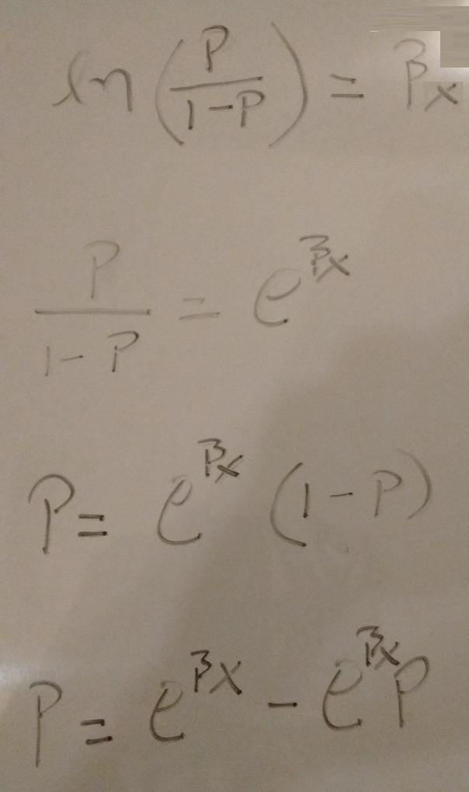
β_{x} = β₀ + β₁ * X₁ + β₂ * X₂

nueva variable dependiente: ln(P/(1-P))

para eliminar el logaritmo, se aplica exponencial de ambos lados de la ecuacion

factorizacion

1.2
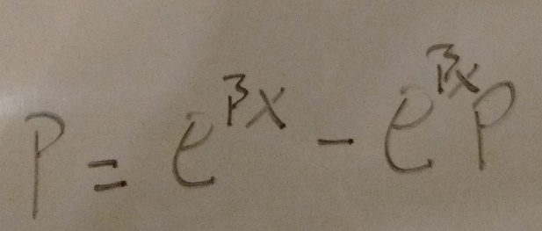

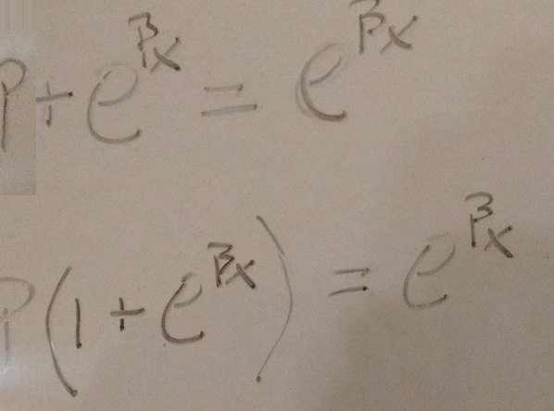

factorizacion

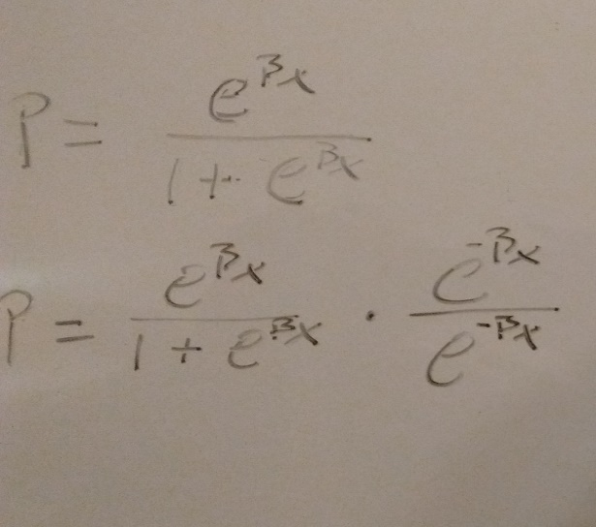

$$\frac{1}{1+e^{−βx} }$$
=
este será
la prediccion de P

2. Logit
$$\frac{1}{1+e^{−βx} }$$
Datos
y | x
0 | 25
1 | 54
1 | 67
Se tranforma y en la probabilidad binomial P de y = 1. Luego se transforma en P/(1-P).
Paso 1
A la transformacion P/(1-P) tambien le dicen Odds Ratio.
0 | 6
1 | 77
0 | 49
1 | 81
Donde e es una constante = 2.718281828
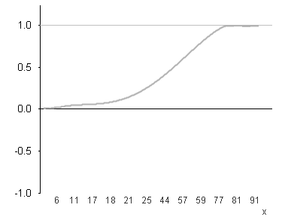
Regresion Logistica

Transformar el resultado de la regresion lineal en la probaiblidad final
Paso 3
Se calcula la regresion lineal para predeir el logaritmo de los Odds Ratio
Paso 2
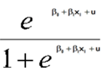

Paso 2

Se calcula la regresion lineal para predeir el logaritmo de los Odds Ratio

3. Output_clase
x Gráfico de los residuales
Resumen

Estadísticas de la regresión
Coeficiente de correlación múltiple | 0.83668788644
Coeficiente de determinación R^2 | 0.70004661931
R^2 ajustado | 0.64005594318
Error típico | 0.32068857026
Observaciones | 7

ANÁLISIS DE VARIANZA
 | Grados de libertad | Suma de cuadrados | Promedio de los cuadrados | F | Valor crítico de F
Regresión | 1 | 1.2000799188 | 1.2000799188 | 11.669257031 | 0.018919353379
Gráfico de probabilidad normal
Residuos | 5 | 0.51420579546 | 0.10284115909
Total | 6 | 1.7142857143

 | Coeficientes | Error típico | Estadístico t | Probabilidad | Inferior 95% | Superior 95% | Inferior 95.0% | Superior 95.0%
Intercepción | -0.26189578226 | 0.27239843603 | -0.96144378093 | 0.38048541006 | -0.96211825399 | 0.43832668946 | -0.96211825399 | 0.43832668946
x | 0.016248664278 | 0.0047565937694 | 3.4160294248 | 0.018919353379 | 0.004021450735 | 0.028475877821 | 0.004021450735 | 0.028475877821

Y = -0.2619 + 0.01625*X

Análisis de los residuales |  |  |  | Resultados de datos de probabilidad

Observación | Pronóstico y | Residuos |  | Percentil | y
1 | 0.14432082469 | -0.14432082469 |  | 7.1428571429 | 0
2 | 0.61553208875 | 0.38446791125 |  | 21.428571429 | 0
3 | 0.82676472437 | 0.17323527563 |  | 35.714285714 | 0
4 | -0.16440379659 | 0.16440379659 |  | 50 | 1
5 | 0.98925136715 | 0.010748632849 |  | 64.285714286 | 1
6 | 0.53428876736 | -0.53428876736 |  | 78.571428571 | 1
7 | 1.0542460243 | -0.054246024263 |  | 92.857142857 | 1

4. Logit Clase
Y (no funciona)
n | y | x | Y* |  | Y = -0.2619 + 0.01625*X
1 | 0 | 25 | 0.53602496759
2 | 1 | 54 | 0.64921717702 |  | Y
3 | 1 | 67 | 0.69568846722 |  | 0 | No paga
4 | 0 | 6 | 0.4589923192 |  | 1 | Si paga
5 | 1 | 77 | 0.72895951606
6 | 0 | 49 | 0.63049710767
7 | 1 | 81 | 0.74160934329
8 |  | 50 | 0.63427478439 | Pronóstico

ORDENANDO LS PROBABILIDADES:
n | Y*
4 | 45.90% | SI SU PROBABILIDAD ESTA DEBAJO DEL 55% NO SE LES PRESTA (CRITERIO DE CADA BANCO).
Y*(Si funciona)
1 | 53.60%
6 | 63.05%
2 | 64.92%
3 | 69.57%
5 | 72.90%
7 | 74.16%

